作業計画
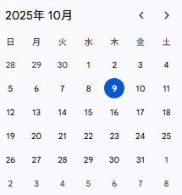

10月喫緊作業計画
①10/09（木）～10（金） | ツール・プラグイン質問事項とりまとめ（堀江・松野⇒PKU周）
②10/14（火）～16（木） | 前述①回答・内容確認（PKU周⇒堀江・松野）
③10/17（金） | 要件整理・レビュー（堀江・松野）
④10/20（月）～22（水） | 検証レビュー（堀江・松野⇒早瀬・石渡）
①
⑤10/23（木）～24（金） | 指摘事項修正・再レビュー／バッファ期間
⑥10/27（月）～29（水） | 開発作業用端末適用（坂元・定方・阿部・富浦で作業可能な方）
⑦10/29（水）～30（木） | Workspaces適用・検証
⑧10/31（金） | システム技術部へゴールデンイメージ更新依頼（※）
 | ※すぐに使う訳ではないので、作業可能なタイミングで更新し一括適用
 | それまでは作業者単位で機能を揃えるよう通知、チェックリストで確認

11月以降
開発ルール（VSC＋GitHub）＞AWS運用ルールの順で進める予定

20251021
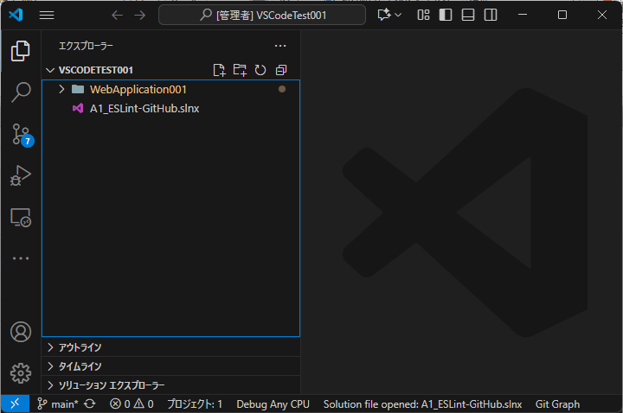
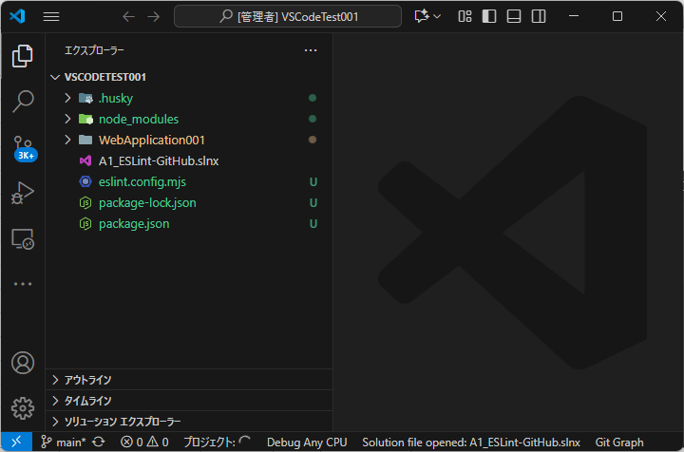
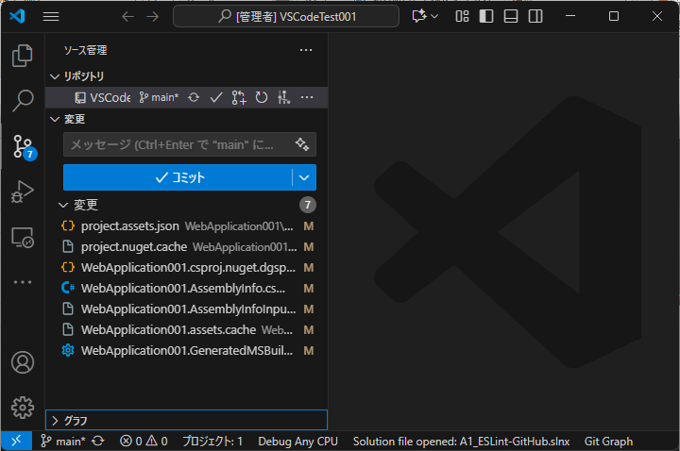
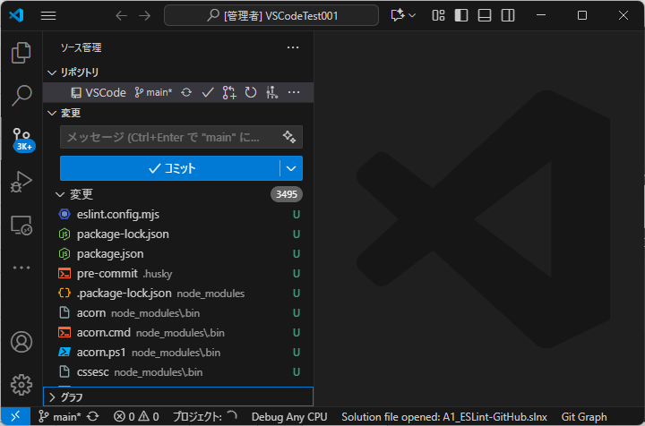
コミット前にJSのコードチェックを実施する機能の反映前後のモジュール差異

 | .NETプロジェクトをVSCodeにて作成し、それに対して上記機能の反映後の状態を比較

 | 反映前 | 反映後

